TK_Pozorovanie Zeme a ZP
Tento hárok slúži na zobrazenie tematickej kategórie Pozorovanie Zeme a životné prostredie tak, ako je definovaná v prílohe Nariadenia - ide o podporný materiál, ktorý umožňuje lepšie pochopenie špecifických atribútov jednotlivých súborov údajov s vysokou hodnotou s cieľom vyplnenia príslušných kariet na nasledujúcich hárkoch.

Pozorovanie Zeme a životné prostredie Súbory údajov v rozsahu pôsobnosti Kategória pozorovanie Zeme a životné prostredie sa vzťahuje na údaje o pozorovaní Zeme vrátane údajov získaných pozorovaním z vesmíru alebo diaľkovým snímaním, ako aj na pozemné alebo in situ údaje, environmentálne a klimatické súbory údajov v rozsahu tém údajov Inspire, ktoré sú uvedené v prvej tabuľke ďalej a vymedzené v prílohách I – III k smernici 2007/2/ES, a súbory údajov vytvorené alebo vygenerované v kontexte právnych aktov uvedených v druhej tabuľke ďalej. Zahrnuté sú najaktuálnejšie súbory údajov, ako aj historické verzie súborov údajov dostupné v strojovo čitateľnom formáte na všetkých dostupných úrovniach generalizácie, ktoré sú k dispozícii až do mierky 1 : 5 000, a ktorých kombinácia pokrýva celý členský štát. Ak súbory údajov nie sú k dispozícii v tejto mierke, ale sú k dispozícii vo vyššom priestorovom rozlíšení13, sú poskytnuté v dostupnom priestorovom rozlíšení. Okrem toho tematická kategória pozorovanie Zeme a životné prostredie zahŕňa v súlade s príslušnými prístupovými režimami vymedzenými v smernici 2003/4/ES a bez toho, aby tieto režimy boli dotknuté, všetky „environmentálne informácie“ vymedzené v článku 2 smernice Európskeho parlamentu a Rady 2003/4/ES14 a environmentálne informácie uvedené v článku 7 smernice 2003/4/ES „Šírenie environmentálnych informácií“. Podmienky uverejňovania a opakovaného použitia a) Súbory údajov sprístupnené na opakované použitie: - za podmienok licencie Creative Commons BY 4.0, alebo inej rovnocennej alebo menej reštriktívnej otvorenej licencie; - vo verejne zdokumentovanom, otvorenom, strojovo čitateľnom formáte uznávanom v Únii alebo medzinárodne; - pomocou rozhraní API42 a hromadného stiahnutia (v prípade historických verzií súborov údajov: rozhrania API alebo hromadné stiahnutie, ako je možné a vhodné). b) Metaúdaje opisujúce údaje patriace medzi témy údajov Inspire zahŕňajú aspoň tie prvky, ktoré sú vymedzené v príloh

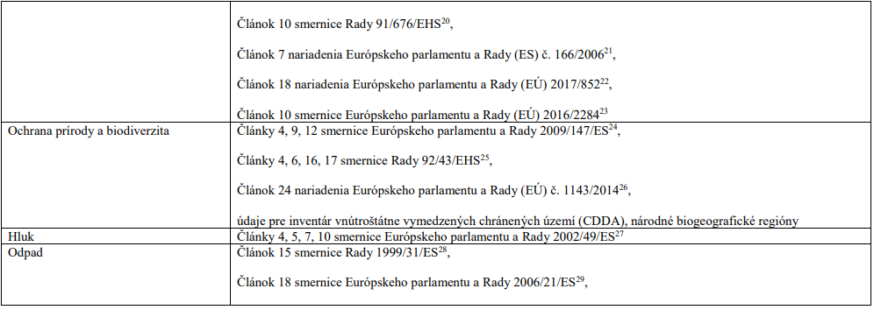

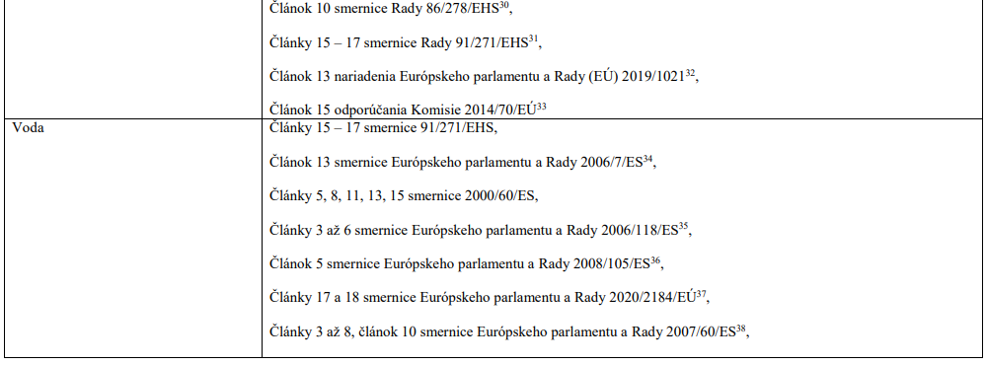

15 Smernica Európskeho parlamentu a Rady 2008/50/ES z 21. mája 2008 o kvalite okolitého ovzdušia a čistejšom ovzduší v Európe (Ú. v. EÚ L 152, 11.6.2008, s. 1). 16 Smernica Európskeho parlamentu a Rady 2004/107/ES z 15. decembra 2004, ktorá sa týka arzénu, kadmia, ortuti, niklu a polycyklických aromatických uhľovodíkov v okolitom ovzduší (Ú. v. EÚ L 23, 26.1.2005, s. 3). 17 Nariadenie Európskeho parlamentu a Rady (EÚ) 2018/1999 z 11. decembra 2018 o riadení energetickej únie a opatrení v oblasti klímy, ktorým sa menia nariadenia Európskeho parlamentu a Rady (ES) č. 663/2009 a (ES) č. 715/2009, smernice Európskeho parlamentu a Rady 94/22/ES, 98/70/ES, 2009/31/ES, 2009/73/ES, 2010/31/EÚ, 2012/27/EÚ a 2013/30/EÚ, smernice Rady 2009/119/ES a (EÚ) 2015/652 a ktorým sa zrušuje nariadenie Európskeho parlamentu a Rady (EÚ) č. 525/2013 (Ú. v. EÚ L 328, 21.12.2018, s. 1). 18 Nariadenie Európskeho parlamentu a Rady (ES) č. 1005/2009 zo 16. septembra 2009 o látkach, ktoré poškodzujú ozónovú vrstvu (Ú. v. EÚ L 286, 31.10.2009, s. 1). 19 Smernica Európskeho parlamentu a Rady 2012/18/EÚ zo 4. júla 2012 o kontrole nebezpečenstiev závažných havárií s prítomnosťou nebezpečných látok, ktorou sa mení a dopĺňa a následne zrušuje smernica Rady 96/82/ES (Ú. v. EÚ L 197, 24.7.2012, s. 1). 20 Smernica Rady 91/676/EHS z 12. decembra 1991 o ochrane vôd pred znečistením dusičnanmi z poľnohospodárskych zdrojov (Ú. v. ES L 375, 31.12.1991, s. 1). 21 Nariadenie Európskeho parlamentu a Rady (ES) č. 166/2006 z 18. januára 2006 o zriadení Európskeho registra uvoľňovania a prenosov znečisťujúcich látok, ktorým sa menia a dopĺňajú smernice Rady 91/689/EHS a 96/61/ES (Ú. v. EÚ L 33, 4.2.2006, s. 1). 22 Nariadenie Európskeho parlamentu a Rady (EÚ) 2017/852 zo 17. mája 2017 o ortuti a o zrušení nariadenia (ES) č. 1102/2008 (Ú. v. EÚ L 137, 24.5.2017, s. 1). 23 Smernica Európskeho parlamentu a Rady (EÚ) 2016/2284 zo 14. decembra 2016 o znížení národných emisií určitých látok zneči
30 Smernica Rady 86/278/EHS z 12. júna 1986 o ochrane životného prostredia, a najmä pôdy pri použití splaškových kalov v poľnohospodárstve (Ú. v. ES L 181, 4.7.1986, s. 6). 31 Smernica Rady 91/271/EHS z 21. mája 1991 o čistení komunálnych odpadových vôd (Ú. v. ES L 135, 30.5.1991, s. 40). 32 Nariadenie Európskeho parlamentu a Rady (EÚ) 2019/1021 z 20. júna 2019 o perzistentných organických látkach (Ú. v. EÚ L 169, 25.6.2019, s. 45). 33 Odporúčanie Komisie z 22. januára 2014 o minimálnych zásadách pre prieskum a ťažbu uhľovodíkov (ako napríklad bridlicového plynu) s použitím vysokoobjemového hydraulického štiepenia (Ú. v. EÚ L 39, 8.2.2014, s. 72). 34 Smernica Európskeho parlamentu a Rady 2006/7/ES z 15. februára 2006 o riadení kvality vody určenej na kúpanie, ktorou sa zrušuje smernica 76/160/EHS (Ú. v. EÚ L 64, 4.3.2006, s. 37). 35 Smernica Európskeho parlamentu a Rady 2006/118/ES z 12. decembra 2006 o ochrane podzemných vôd pred znečistením a zhoršením kvality (Ú. v. EÚ L 372, 27.12.2006, s. 19). 36 Smernica Európskeho parlamentu a Rady 2008/105/ES zo 16. decembra 2008 o environmentálnych normách kvality v oblasti vodnej politiky, o zmene a doplnení a následnom zrušení smerníc Rady 82/176/EHS, 83/513/EHS, 84/156/EHS, 84/491/EHS a 86/280/EHS a o zmene a doplnení smernice Európskeho parlamentu a Rady 2000/60/ES (Ú. v. EÚ L 348, 24.12.2008, s. 84). 37 Smernica Európskeho parlamentu a Rady (EÚ) 2020/2184 zo 16. decembra 2020 o kvalite vody určenej na ľudskú spotrebu (Ú. v. EÚ L 435, 23.12.2020, s. 1). 38 Smernica Európskeho parlamentu a Rady 2007/60/ES z 23. októbra 2007 o hodnotení a manažmente povodňových rizík (Ú. v. EÚ L 288, 6.11.2007, s. 27) 39 Smernica Európskeho parlamentu a Rady 2008/56/ES zo 17. júna 2008, ktorou sa ustanovuje rámec pre činnosť Spoločenstva v oblasti morskej environmentálnej politiky (rámcová smernica o morskej stratégii) (Ú. v. EÚ L 164, 25.6.2008, s. 19). 40 Smernica Európskeho parlamentu a Rady 2004/35/ES z 21. apr

